상품제안서
디지털 빅팬 접이식 휴대용선풍기 4000mAh | 상품코드: F32722

 |  |  |  |  |  |  | 02-412-0044 | www.easy1.co.kr
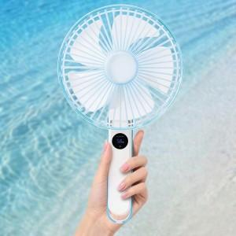

【상세/제작정보】

【인쇄/포장옵션】 | 레이저, 컬러필름인쇄 / 포장지포장

【공급단가】 | 수량 | 50~ | 100~ | 500~ | 1,000~ | 2,000~
*VAT별도 | 단가 | 21,360원 | 21,000원 | 20,470원 | 20,110원 | 19,580원

【상품 URL】 | https://easy1.co.kr:443/src/goods_detail.php?gdno=32722

